ssl
C#でhttplistenerを使ったhttps通信のためにやったこと。

2022/04/26 新規作成

●Windows10の場合
 | 1.Windows8.1のSDKをダウンロードする。 |  |  |  |  | ※Windows10のSDKにはmakecert.exeは同梱されていないらしいのでWindows8.1 SDKを使用している。
 |  | https://go.microsoft.com/fwlink/p/?LinkId=323507
 |  | →sdksetup.exe

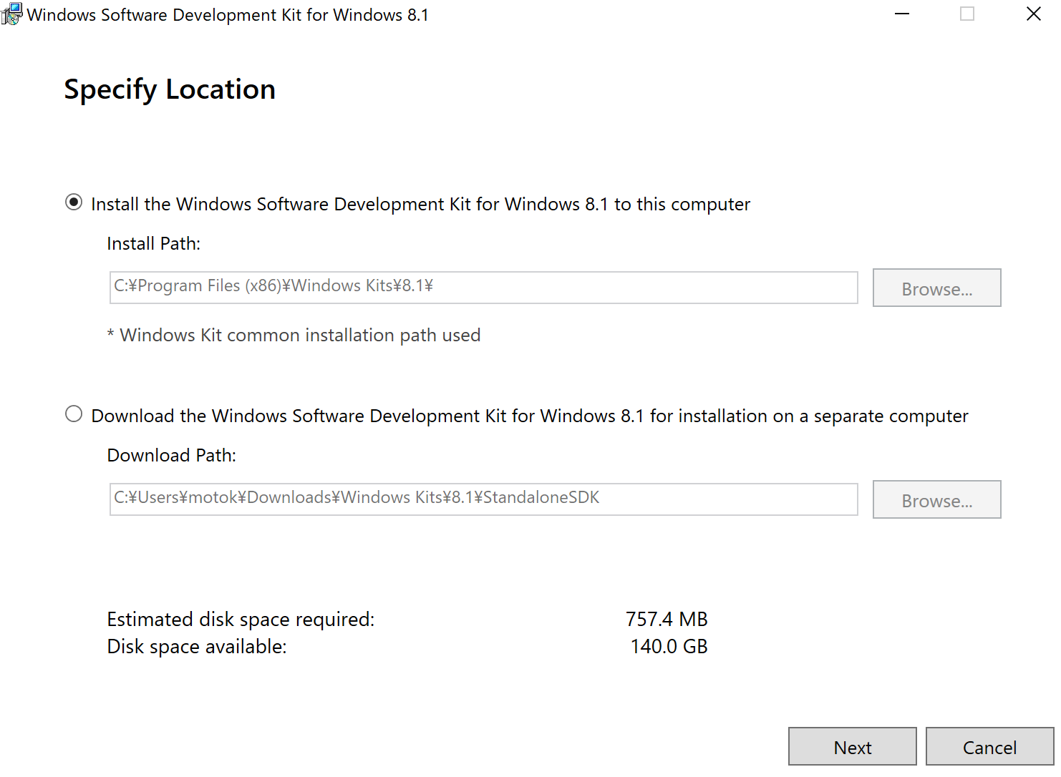
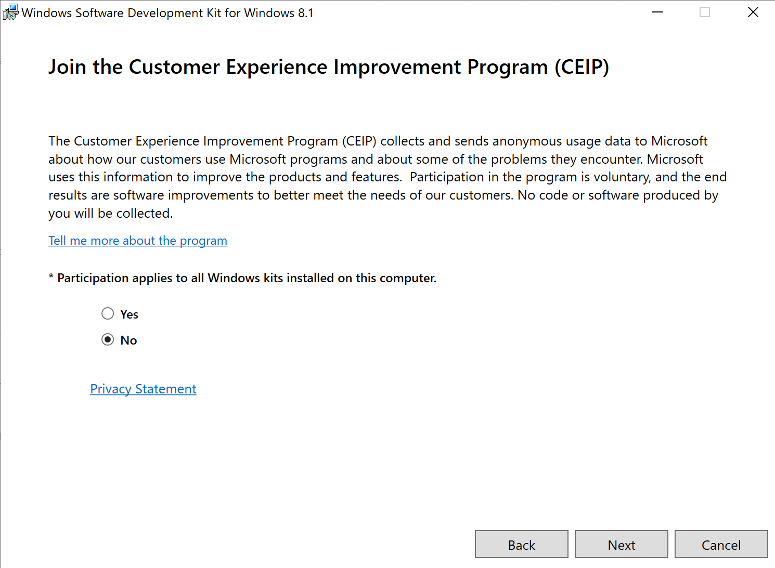
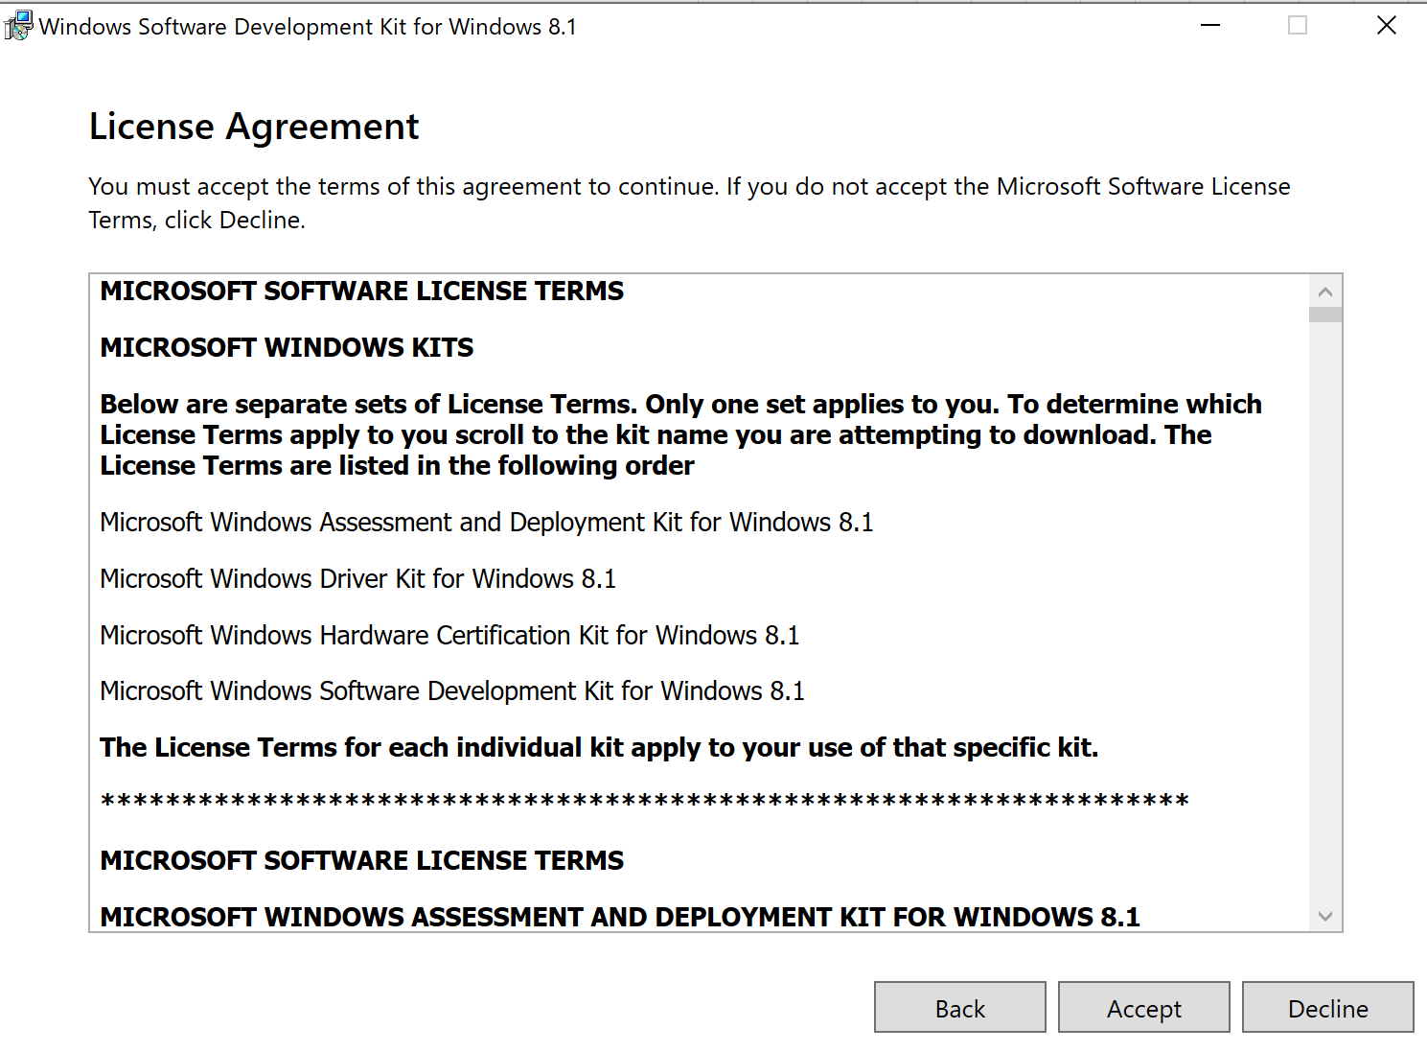
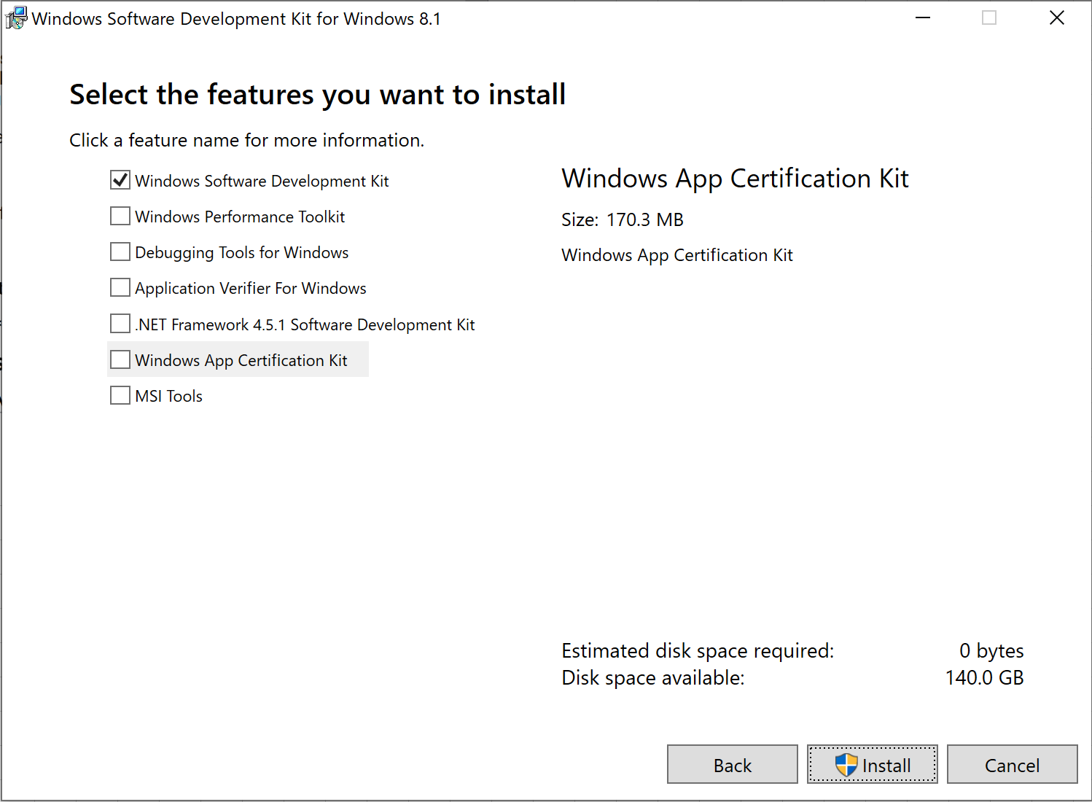
 | 2.sdksetup.exeを実行する。

 |  |  | →デフォルトでは全てにチェックボックスが入っている。
 |  |  | 本手順では、以下exeだけがあればよいので、他のチェックは外している。
 |  |  |  | makecert.exe
 |  |  |  | pvk2pfx.exe

 |  | インストールが成功すれば、上記のexeは以下にあるはず。
 |  |  | C:\Program Files (x86)\Windows Kits\8.1\bin\x64

 | 3.コマンドプロンプトを管理者権限で起動して、以下のパスにcdする。
 |  | C:\Program Files (x86)\Windows Kits\8.1\bin\x64

 | 4.以下コマンドを実行して、ルート証明書と個人証明書を作成する。
 | 途中でパスワードを聞かれるので適当に「1234」とでもしておく。
 |  | makecert -n "CN=localhostCA" -r -pe -sv localhostCA.pvk localhostCA.cer |  |  |  |  |  |  |  | ルート証明書 | localhostCA.cer
 |  | makecert -pe -iv localhostCA.pvk -n "CN=localhost" -ic localhostCA.cer -sv localhostSignedByCA.pvk localhostSignedByCA.cer
 |  | pvk2pfx -pvk localhostSignedByCA.pvk -spc localhostSignedByCA.cer -pfx localhostSignedByCA.pfx |  |  |  |  |  |  |  | 個人証明書 | localhostSignedByCA.pfx

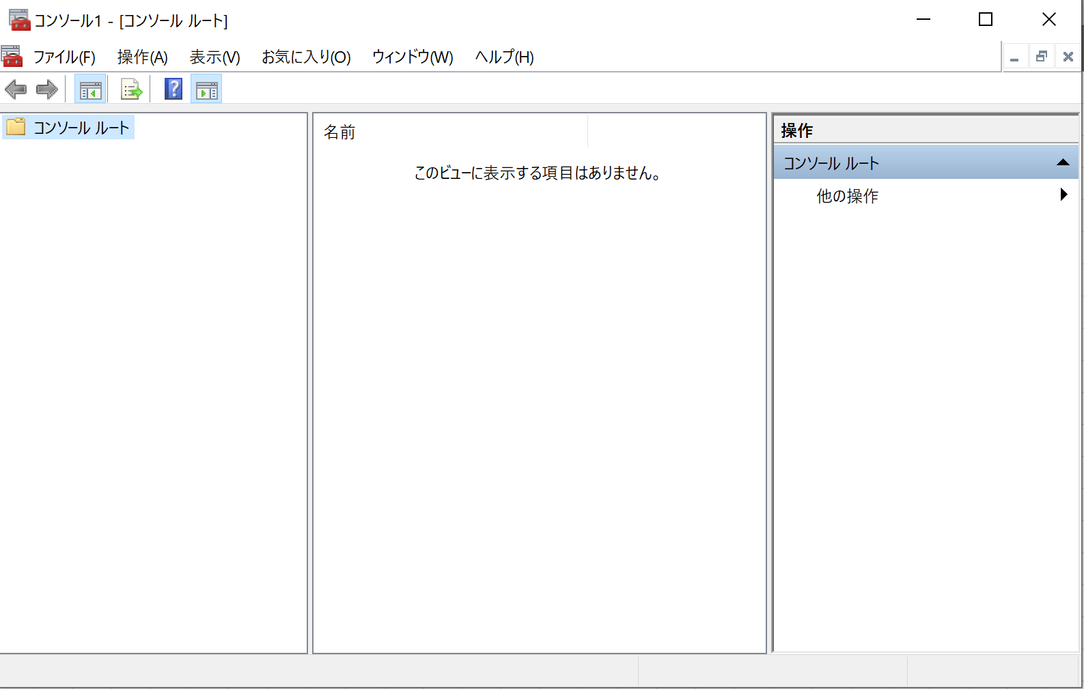
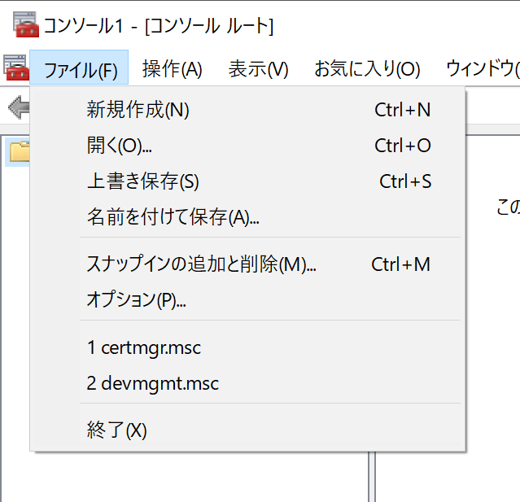
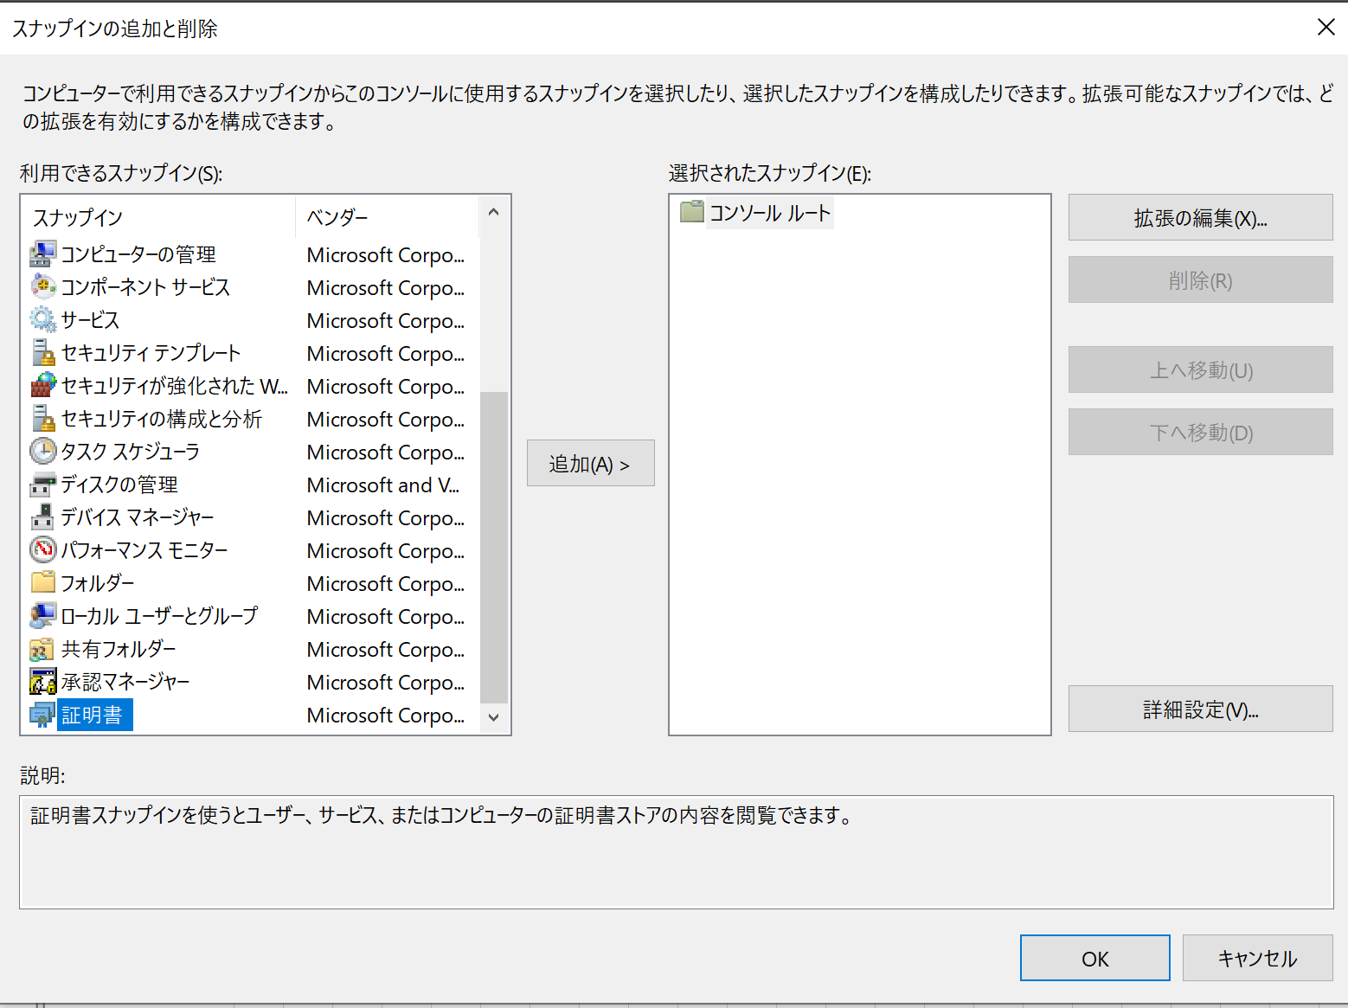
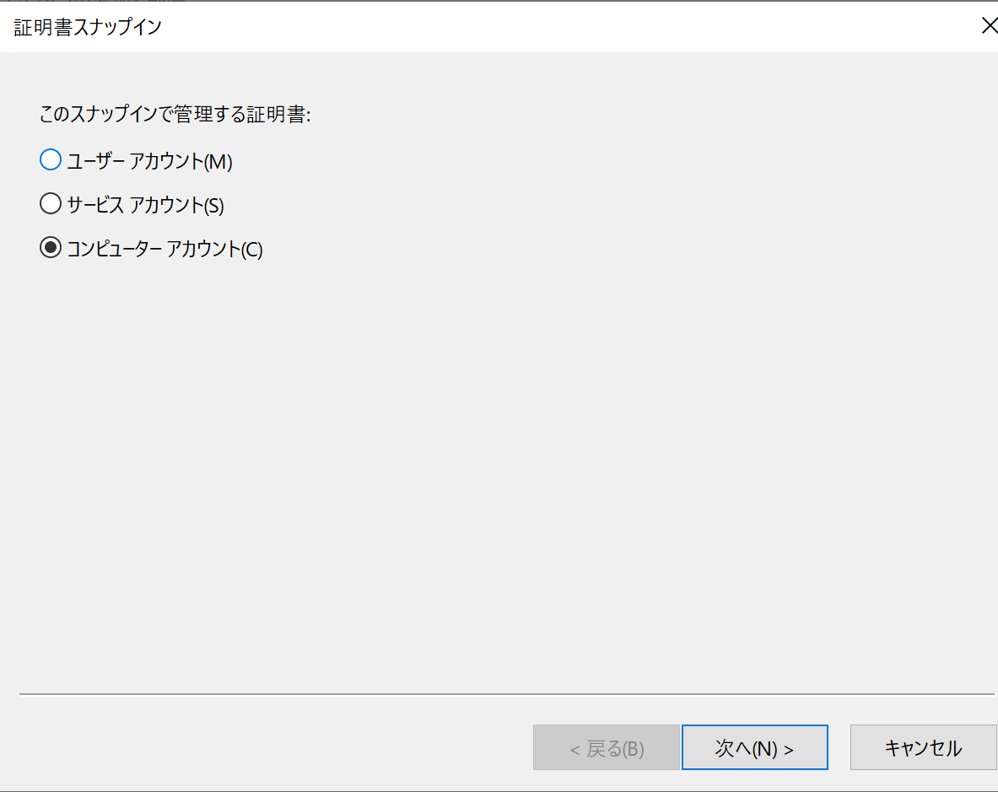
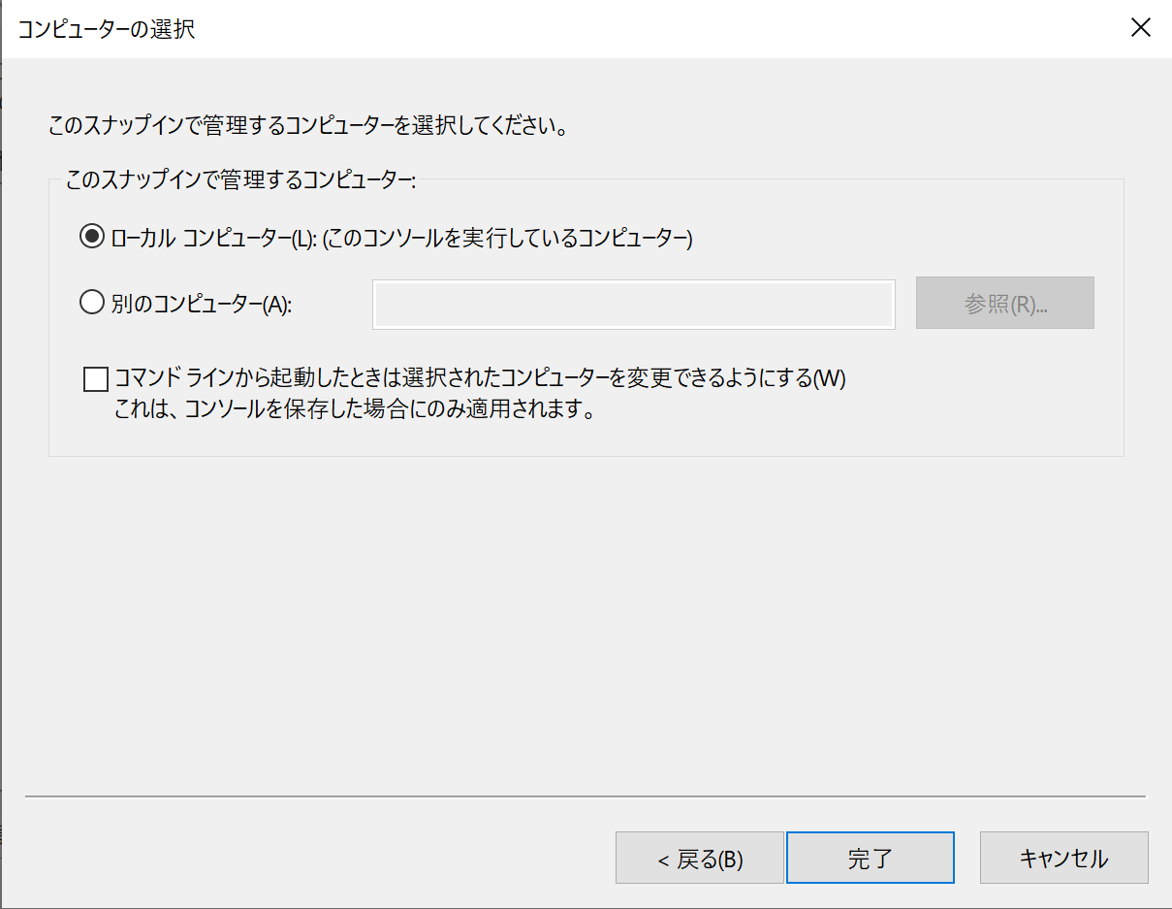
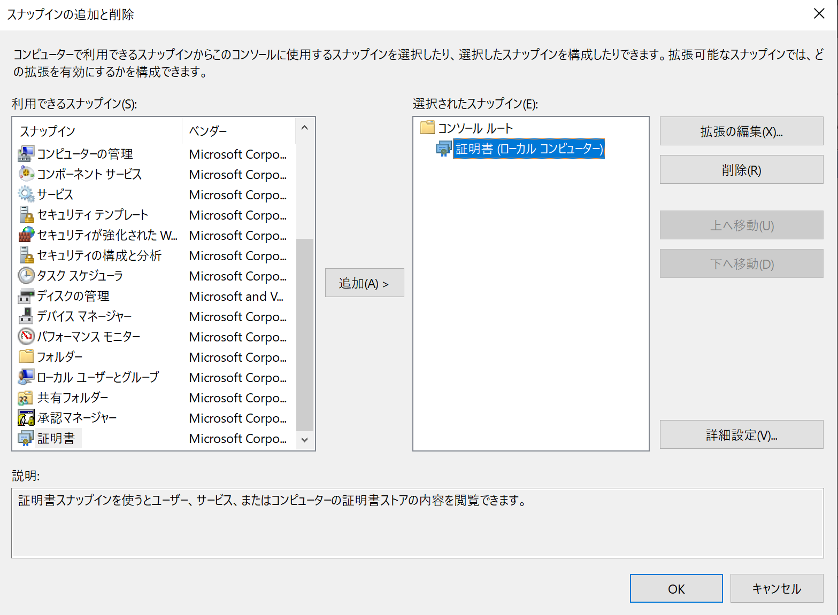
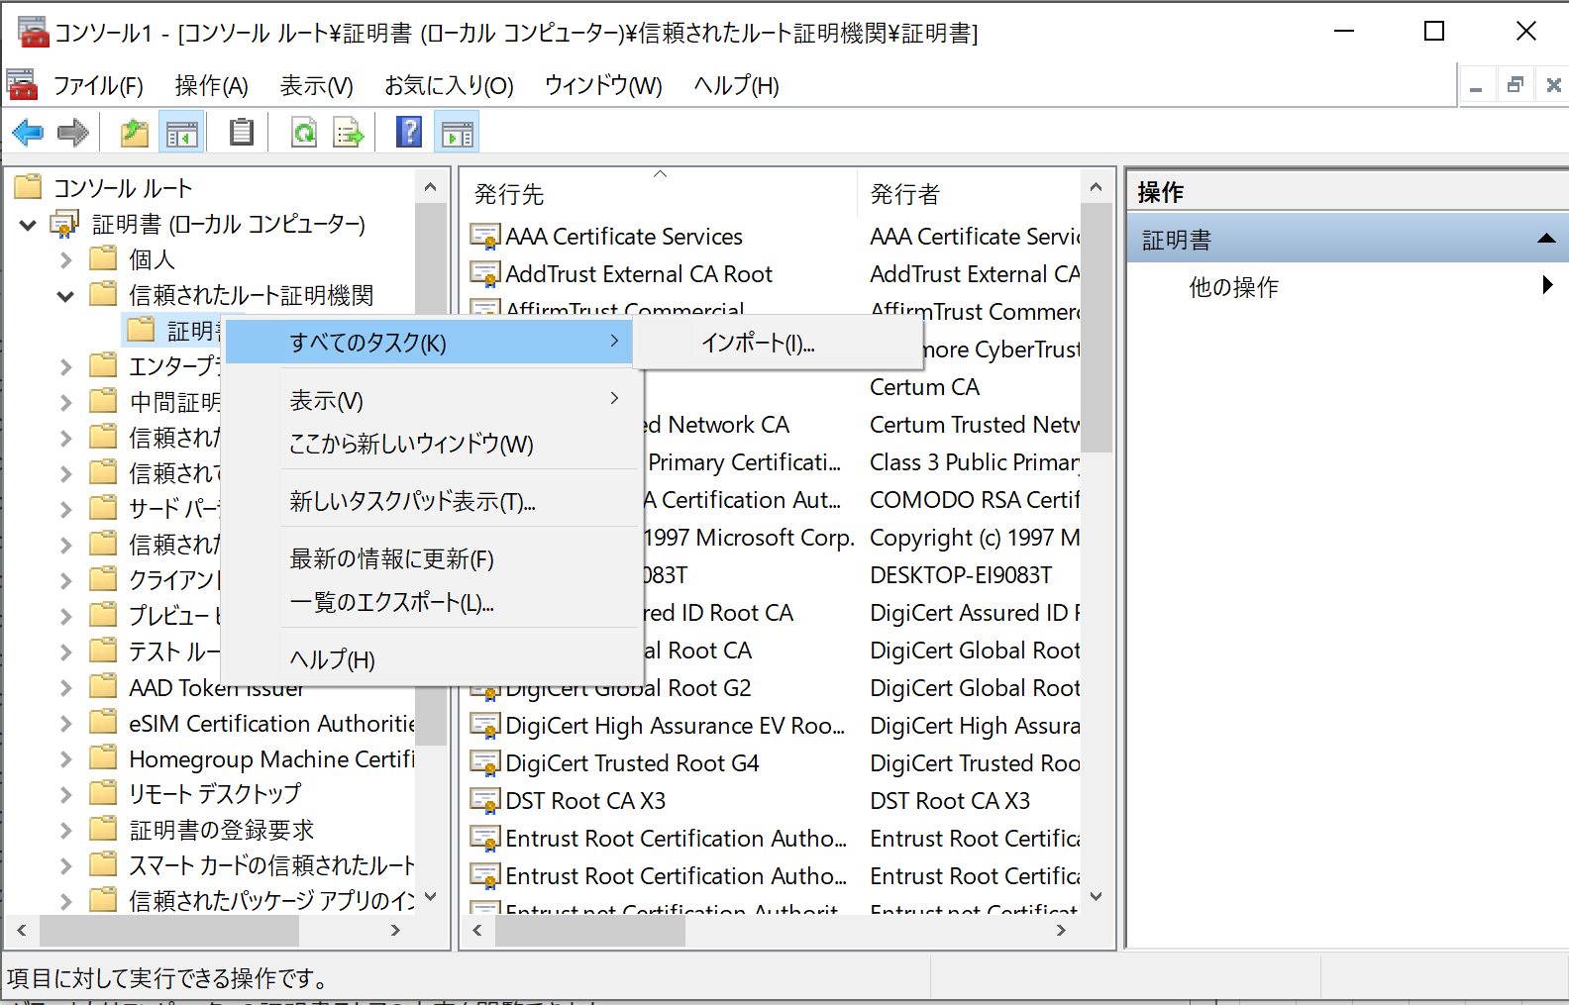
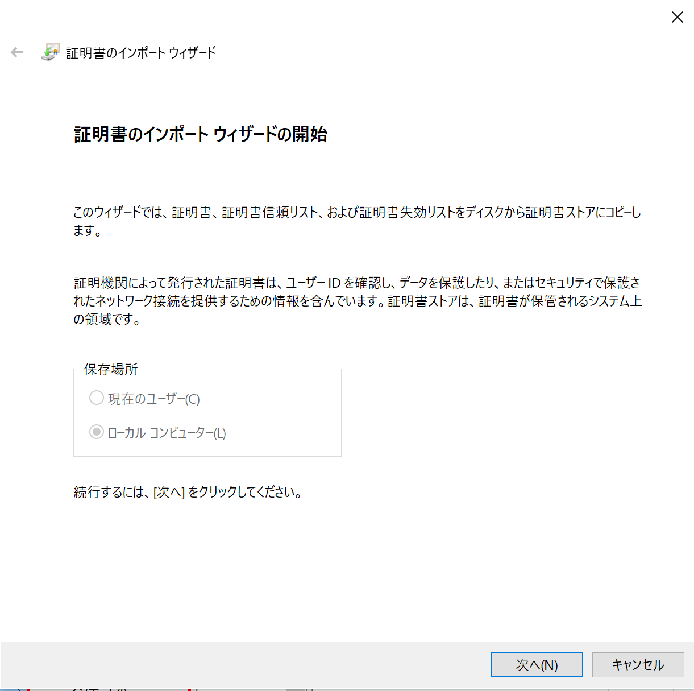
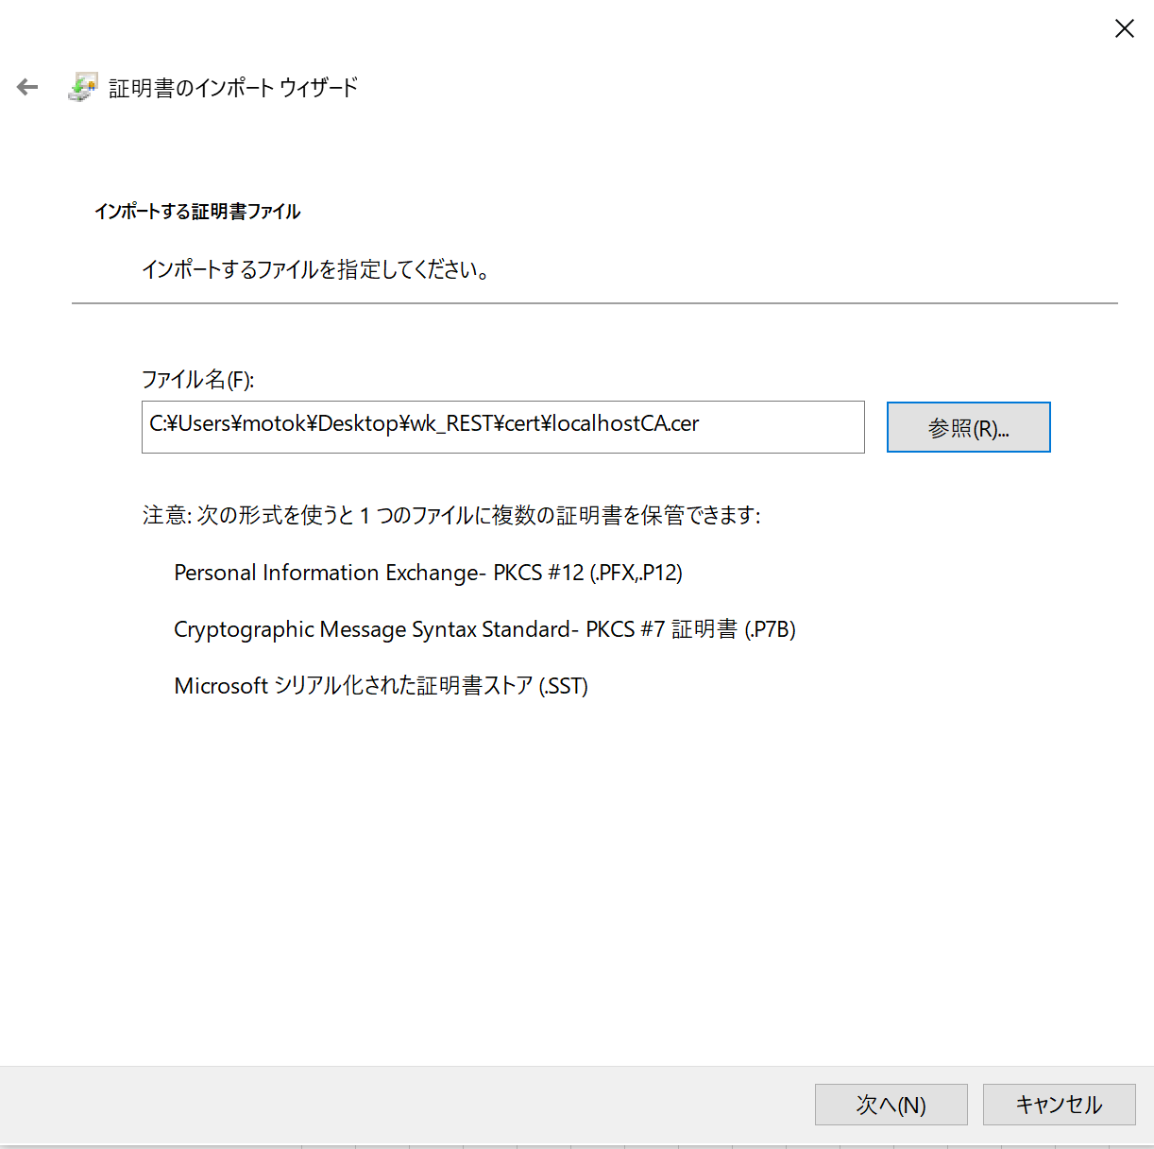
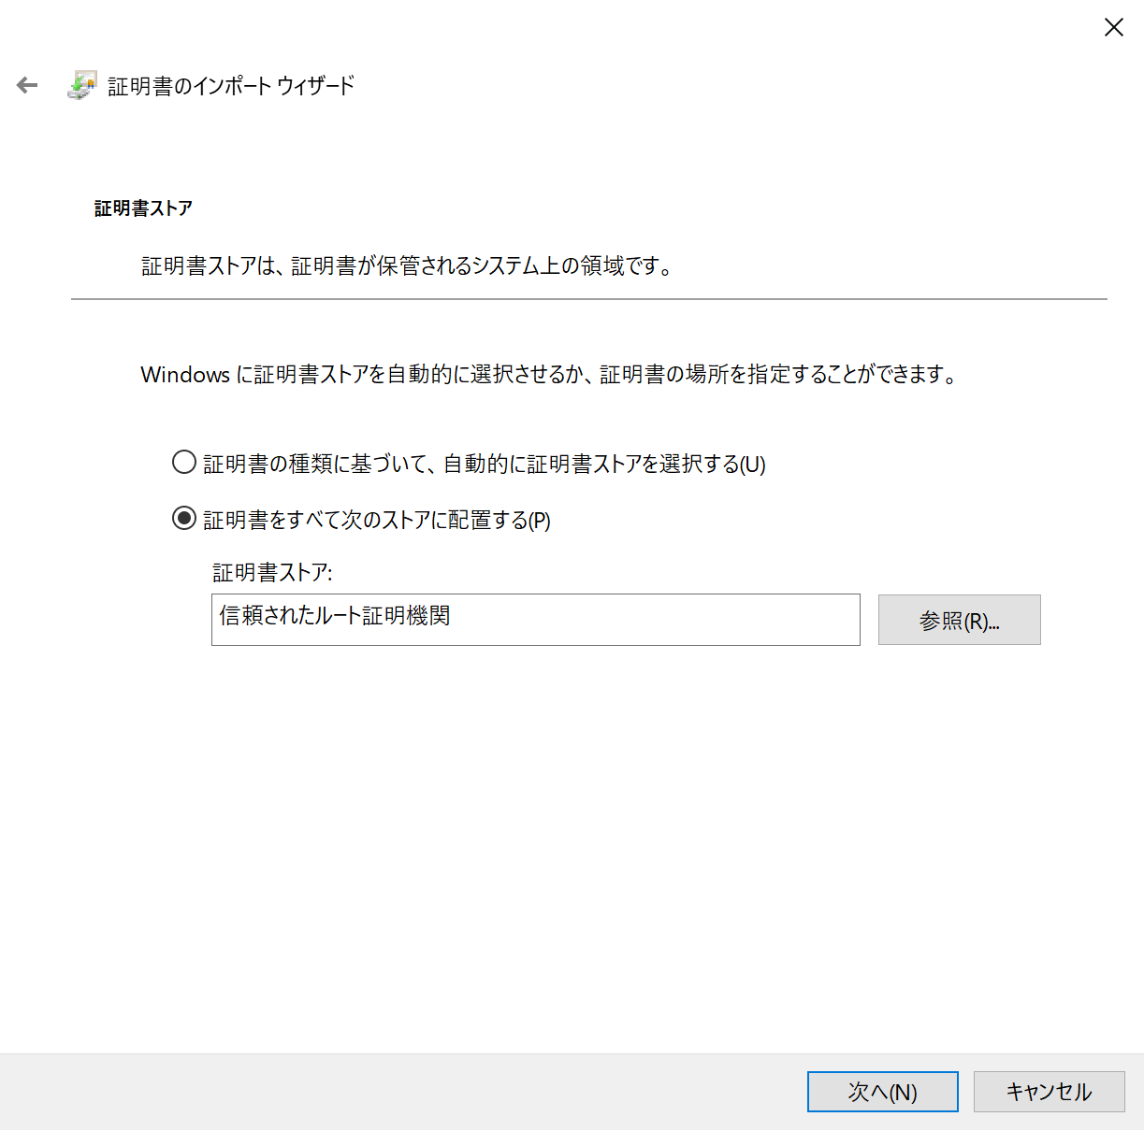
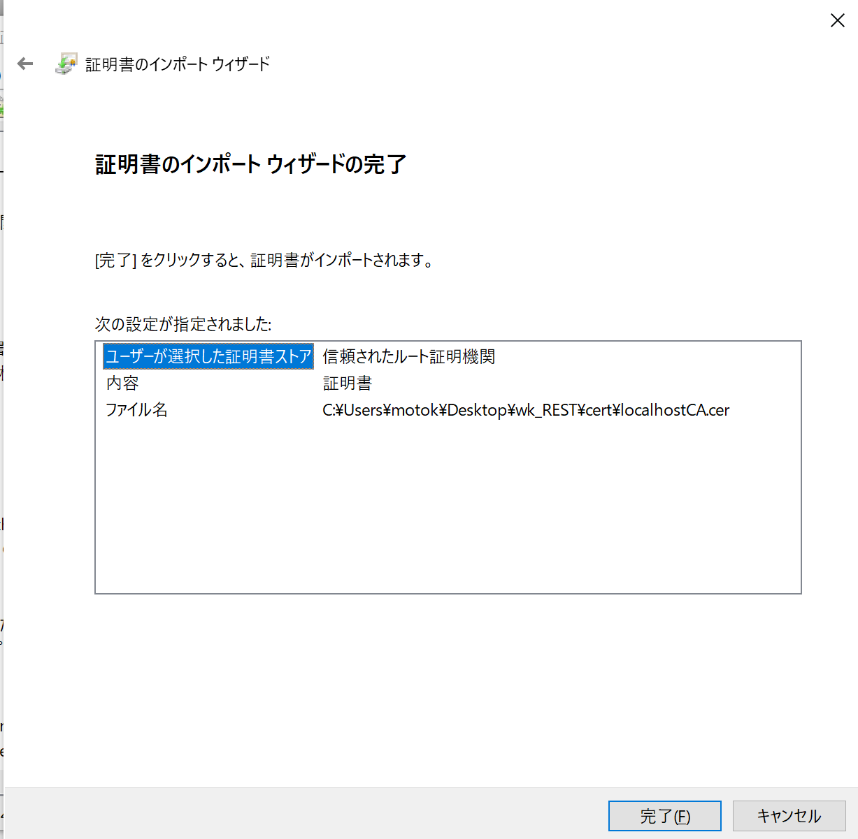
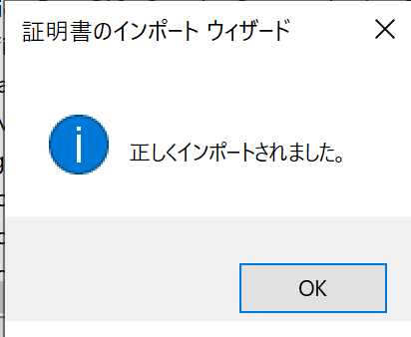
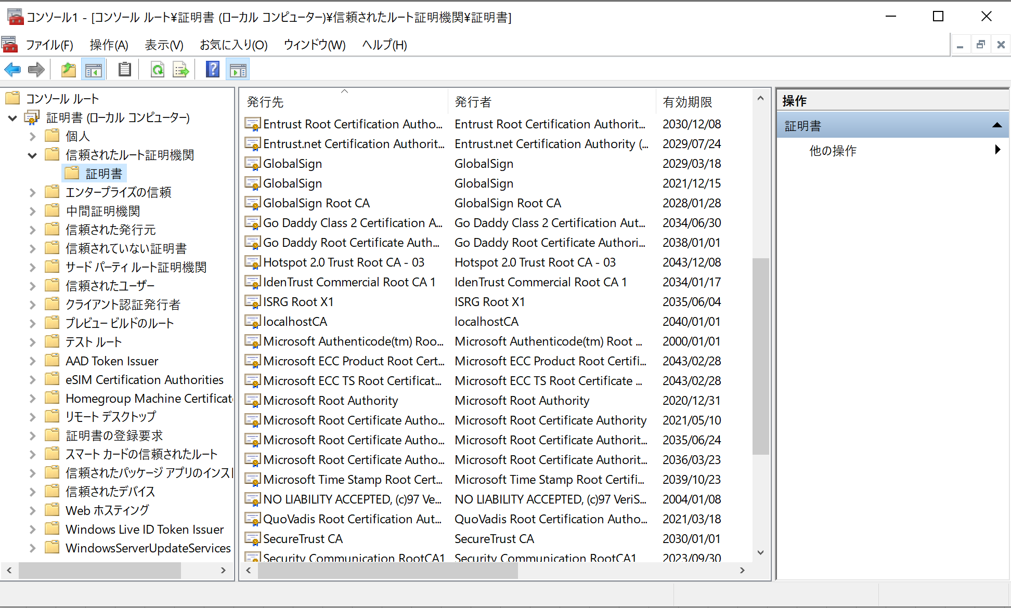
 | 5.Windowsキー + 「r」から、「mmc」を検索して実行する。

 | 6.ルート証明書をインポートする。

 |  |  |  |  |  |  |  | ルート証明書を指定する

 | 7.個人証明書をインポートする。
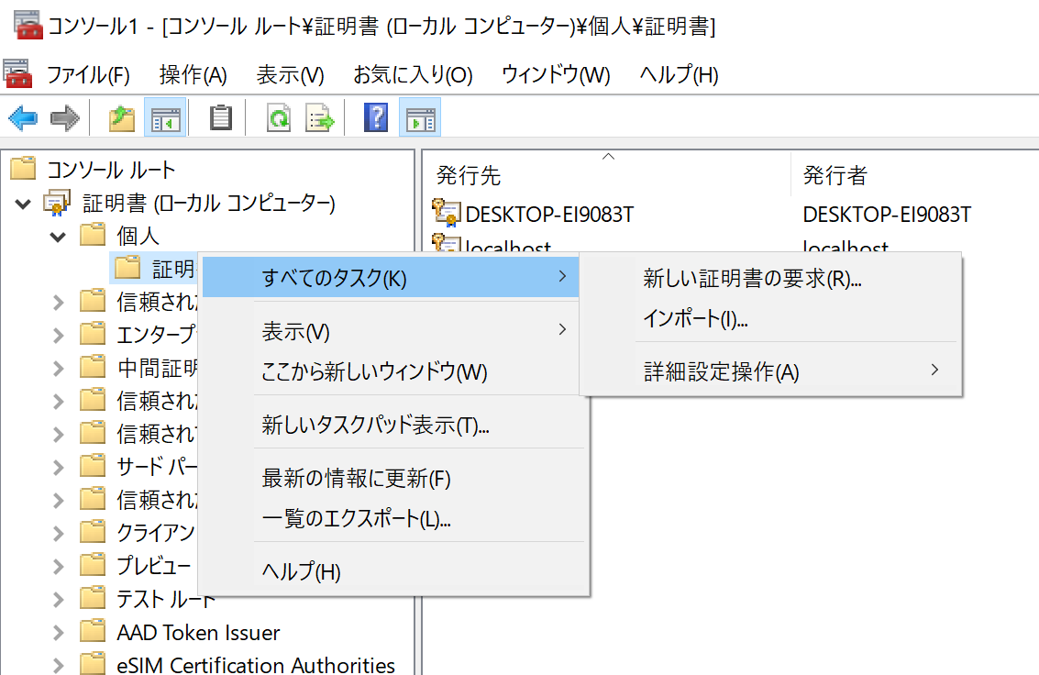

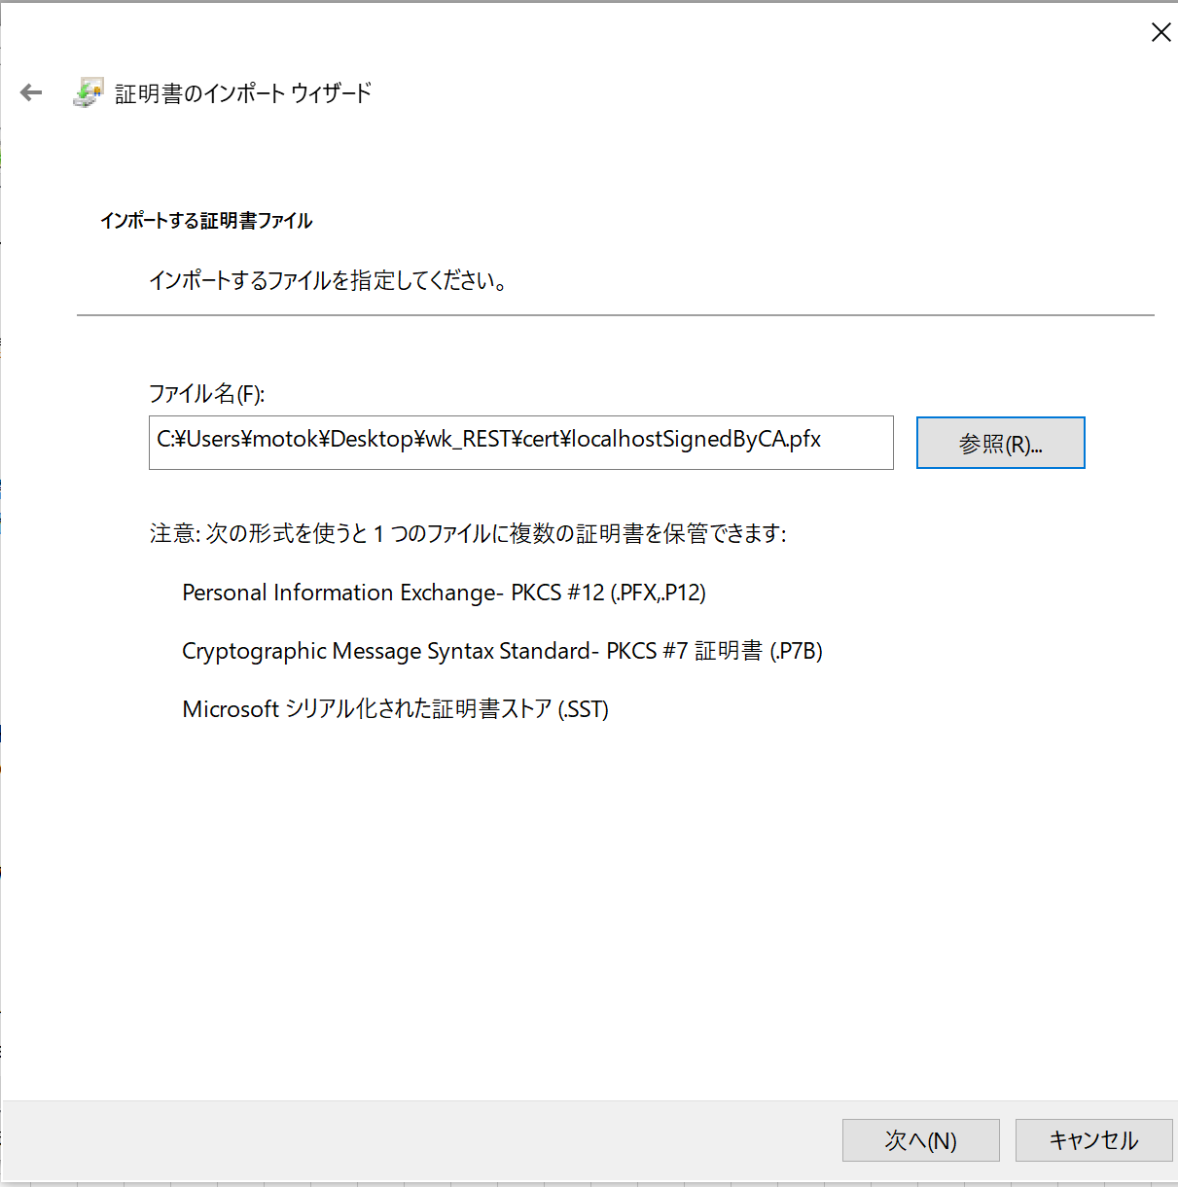
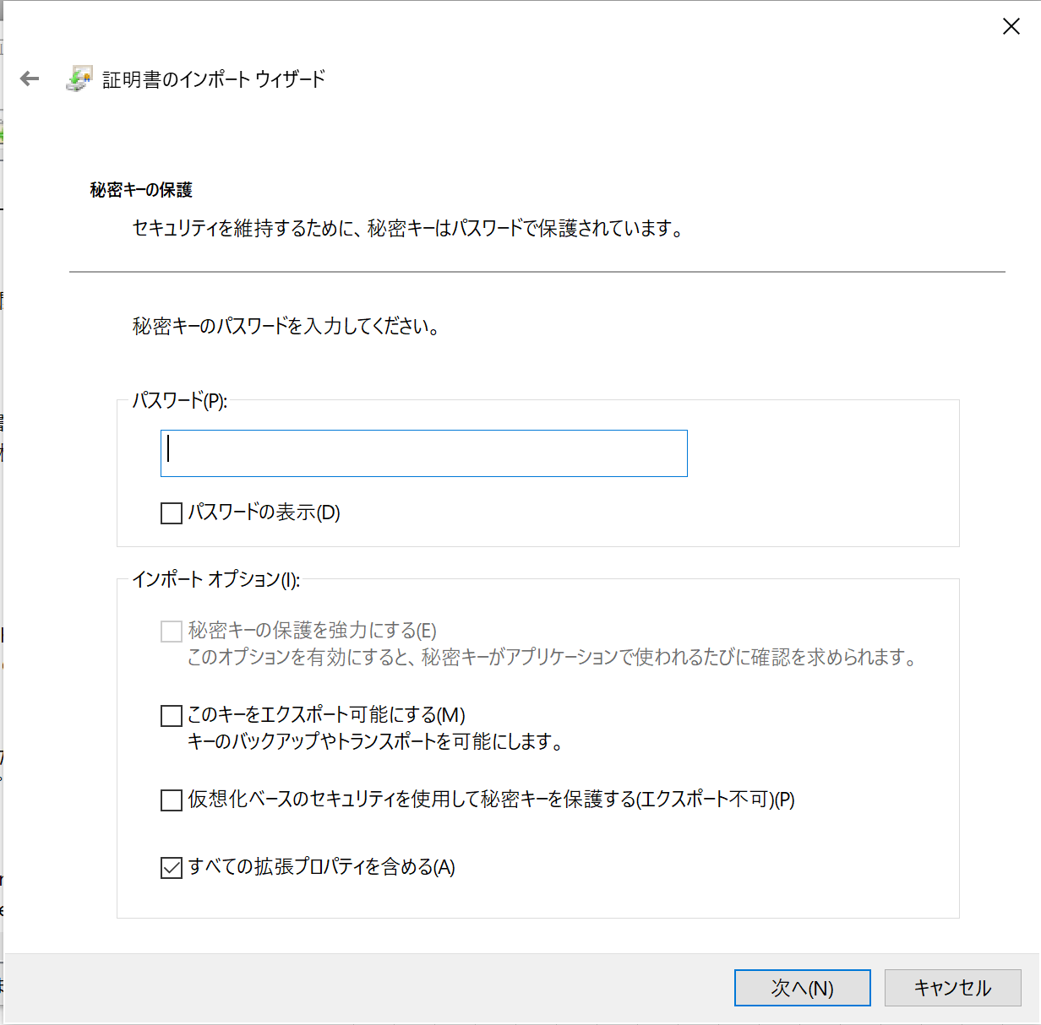
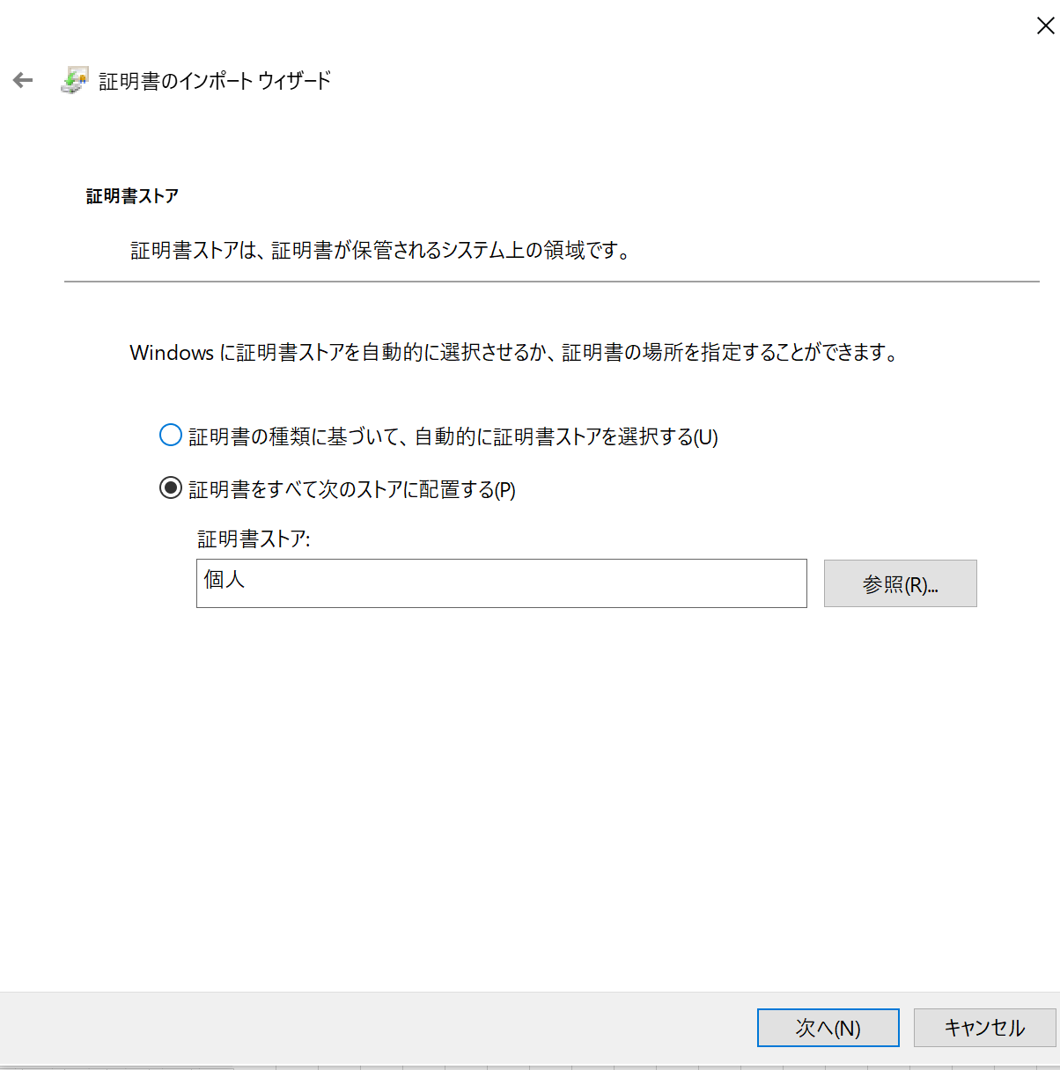
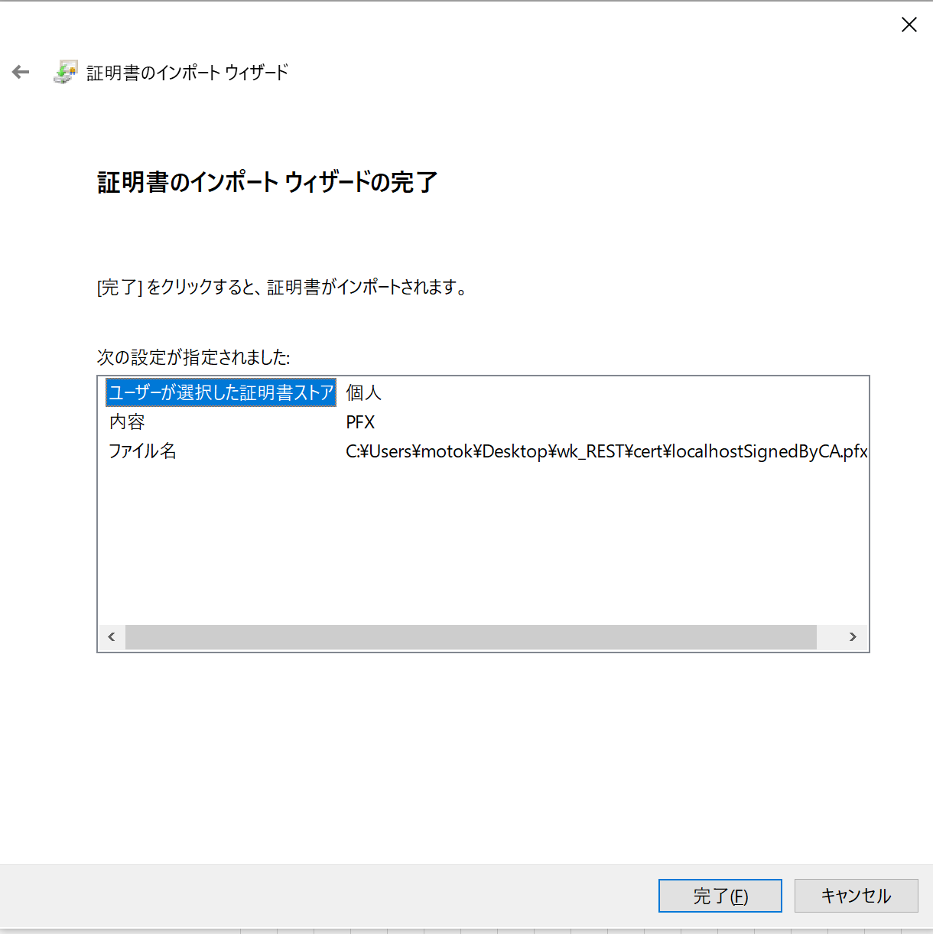
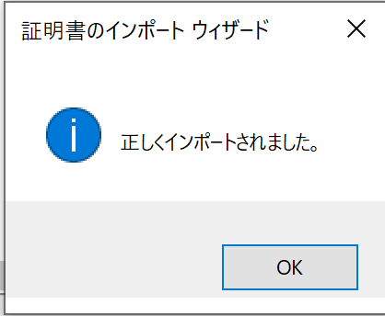
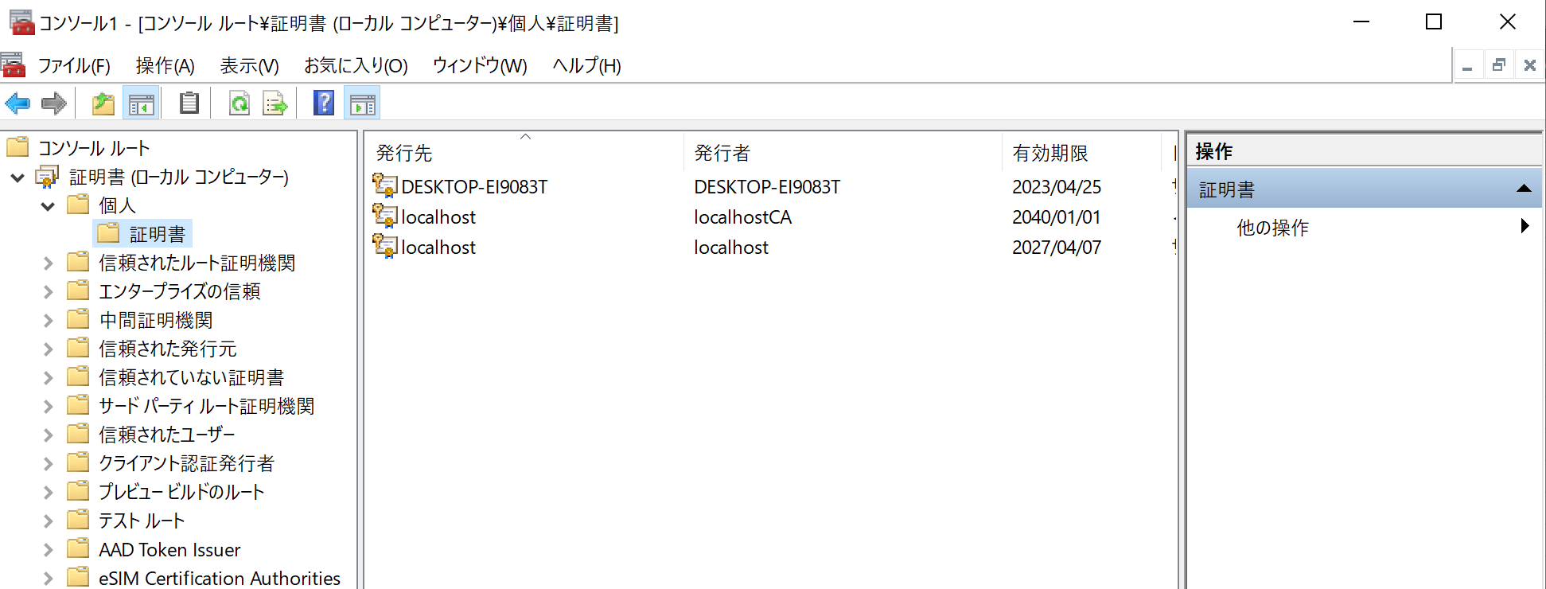

 |  |  |  |  |  |  |  |  | 個人証明書（pfx）を指定する

 |  |  |  |  |  |  |  | ここのパスワードは空でよい

 | 8.個人証明書のフィンガープリントをコピーする。
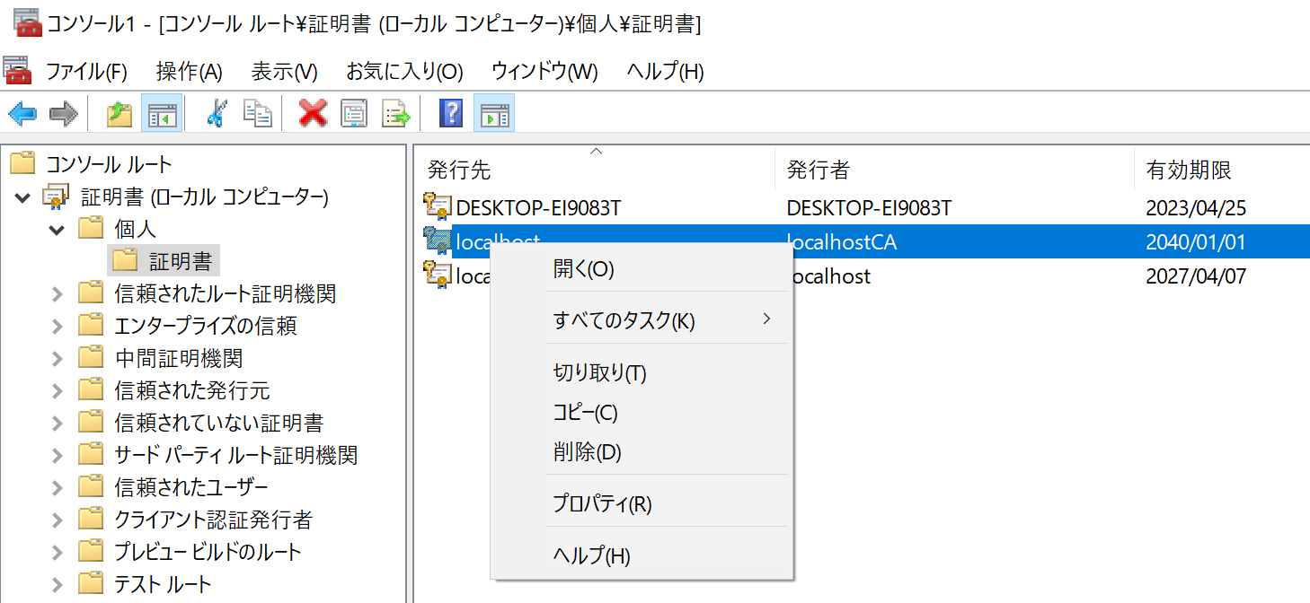
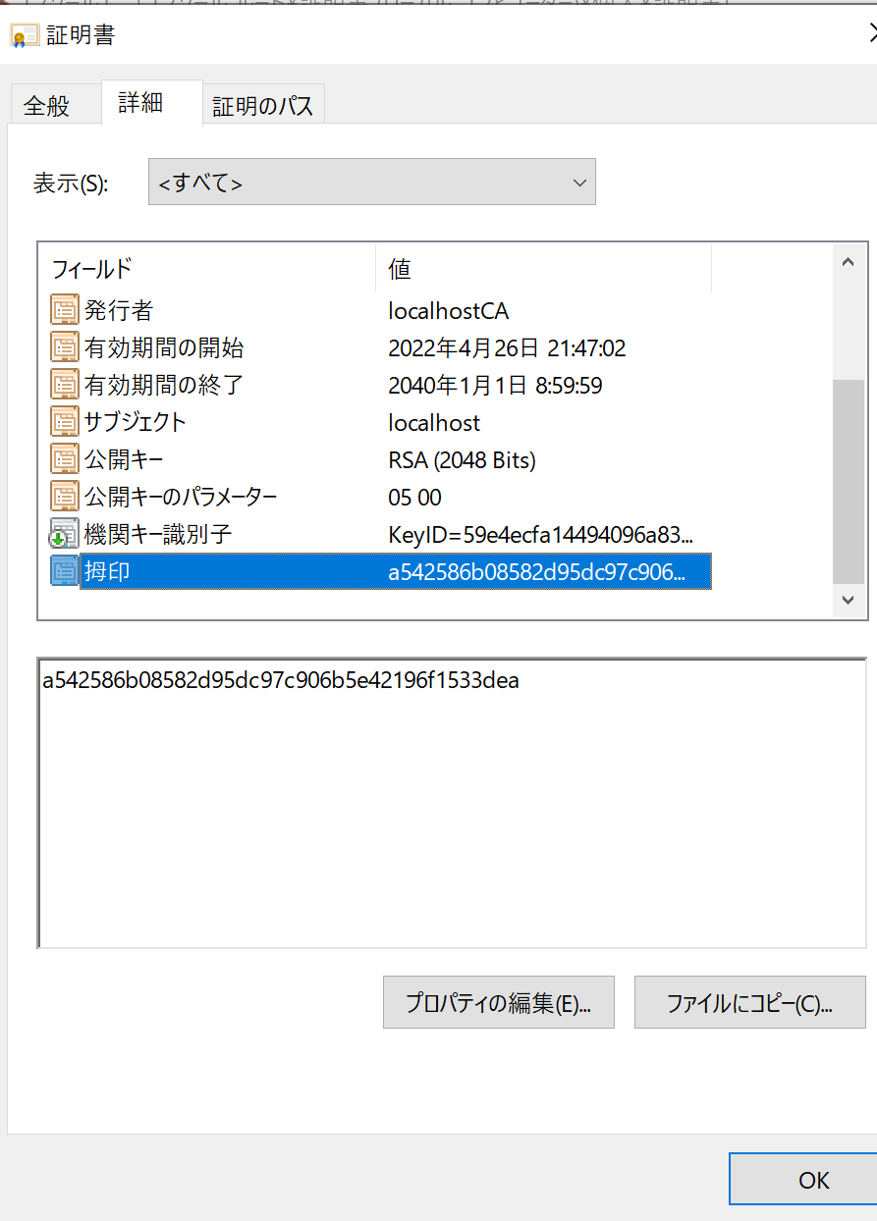

 |  |  |  |  |  |  | これをコピーしておく

 | 9.GUIDを作成しておく。
 |  | →VisualStudioでもWebツールでも何でもよいので。

 | 10.コマンドプロンプトを管理者権限で開いて、以下コマンドを実行する。（http.sysに個人証明書が登録される）
 |  | netsh http add sslcert ipport=0.0.0.0:4433 certhash=a542586b08582d95dc97c906b5e42196f1533dea appid={C86E11A0-0C07-4265-A2D6-0951064C451C}

 |  | 4433 |  |  | HTTPSを待ち受けるポート番号
 |  | a542586b08582d95dc97c906b5e42196f1533dea |  |  | 個人証明書のフィンガープリント
 |  | {C86E11A0-0C07-4265-A2D6-0951064C451C} |  |  | GUID

 | 11.個人証明書が登録されたかを確認するコマンド
 |  | netsh http show sslcert

 | 12.個人証明書が削除するコマンド
 |  | netsh http del sslcert ipport=0.0.0.0:4433

●参考
 | VisualStudioでオレオレ証明書を作成する - abCircuitsのブログ (hatenablog.com)
 | 方法: SSL 証明書を使用してポートを構成する - WCF | Microsoft Docs
 | にゃう～ん様がみてる .NET（C#)のHttpListenerでhttps (fc2.com)

